상품제안서
분리형 에폭시 거치톡 | 상품코드: S42486

 |  |  |  |  |  |  | 02-713-8555 | www.synergygift.co.kr
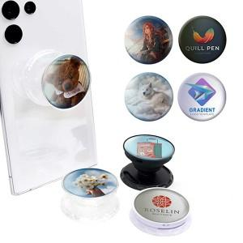

【상세/제작정보】

【인쇄/포장옵션】 | 에폭시 / 포장불가능

【공급단가】 | 수량 | 300~ | 500~ | 1,000~ | 5,000~ | 20,000~
*VAT별도 | 블랙 | 875원 | 845원 | 825원 | 785원 | 755원
 | 화이트 | 875원 | 845원 | 825원 | 785원 | 755원
 | 투명 | 900원 | 870원 | 845원 | 810원 | 775원

【상품 URL】 | https://www.synergygift.co.kr:443/src/goods_detail.php?gdno=42486

